공사완료사진 (3)
공사 완료 사진
업 체 명 | 대양 ENC |  | 공사일자 | 2025년 09월
공 사 명 | 사택 102동 비상 발전기 제어반 수리 |  | 제출일자 | 2025년 09월
작업사진 | 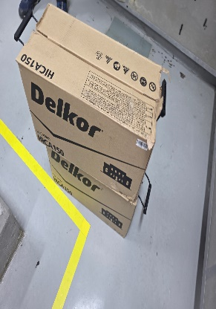 | 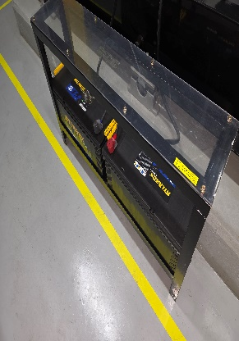

내 용 | 배터리 교체 | 배터리 교체
작업사진 | 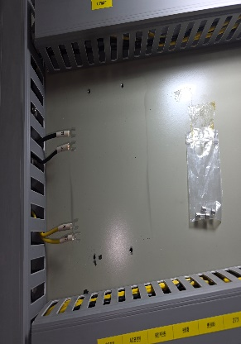 | 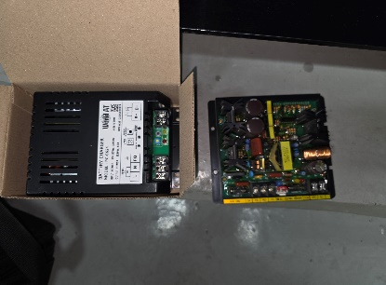

내 용 | 기판교체 | 기판교체
작업사진 | 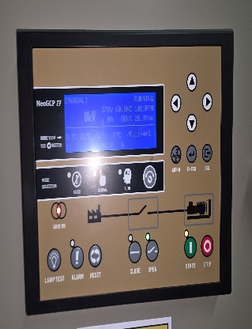 | 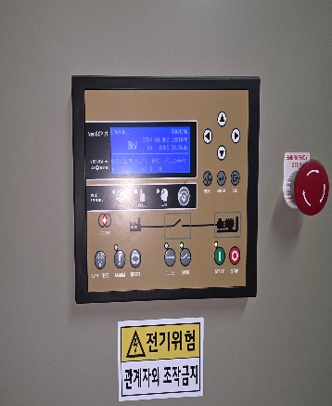

내 용 | 화면표시복구 | 화면표시복구

